总报价
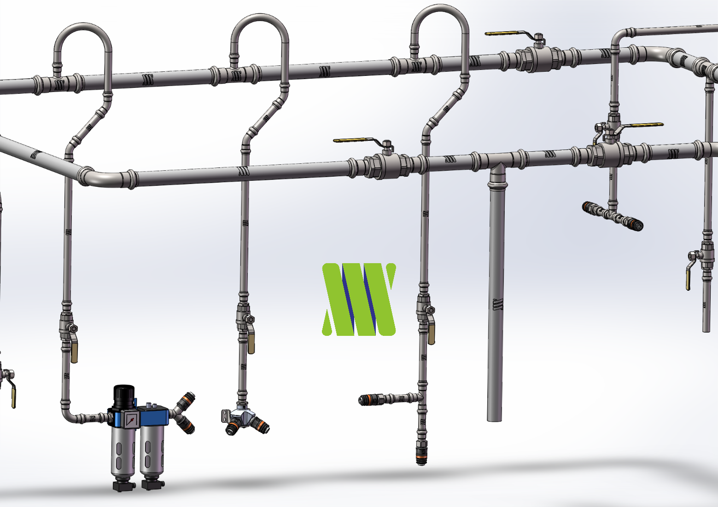

304不锈钢压缩空气中央供气系统清单
No.:0101
项 目 |  | 单位 | 数量
一、DC不锈钢压缩空气供气管道材料预算：
1 | DC不锈钢供气主管道(Ø60、2mm壁厚，含连接件和耗材) | 米 | 249
2 | DC不锈钢标准供气工位(Ø40、1.5mm壁厚两个接口) | 个 | 4
3 | DC不锈钢独立供气工位(Ø40、1.5mm壁厚一个接口) | 个 | 30
4 | DC不锈钢设备供气点(Ø40、1.5mm壁厚一个接口) | 个 | 4
5 | DC不锈钢主管路排水工位(Ø40、1.5mm壁厚) | 个 | 2
6 | 压缩机房设备DC不锈钢安装连接材料(Ø60、2.0mm壁厚) | 批 | 1
7 | 快速接头/插头(欧标) | 套 | 43
二、系统安装费用预算：
8 | 不锈钢管道工程安装费 | 个 | 1
9 | 压缩机房设备安装费 | 个 | 1

